Sheet1
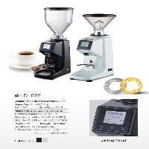
BAĞLAYICI TARİFE BİLGİSİ DETAY BİLGİSİ
 | BTB Numarasi: | TR350000230044
 | Gtip No: | 850940000011
 | Ge?erlilik Bsg.Tarihi: | 15/06/2023
 | Siniflandirmanin Gerek?esi:
 | Türk Gümrük Tarife Cetveli İzahnamesi’nin 8509 tarife pozisyonu açıklama notları, Gümrükler Genel Müdürlüğünün 08.06.2023 tarihli, 86133759 sayılı yazıları ve Tarife Yorumuna İlişkin Genel Kurallar
 | Esyanin Tanimi:
 | LD-022 kodlu, Kahve Çekirdeği Öğütme Makinesi. 22*14*47 cm boyutunda, hazne kapasitesi 250/750 gr , motor gücü 200 W olan eşyadır.

